Estadísticas
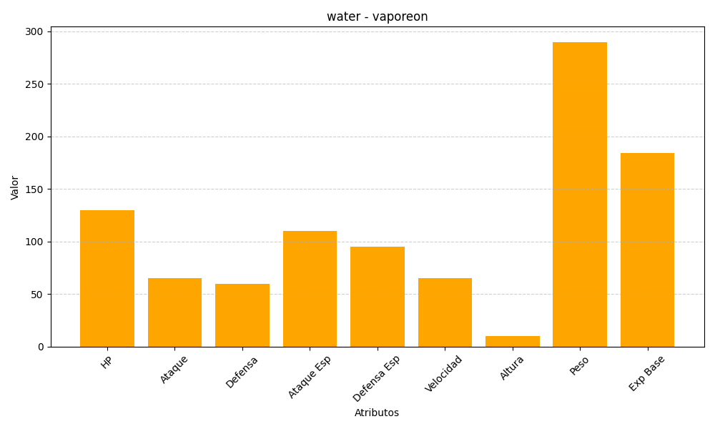
ID | Nombre | Tipo | HP | Ataque | Defensa | Ataque Especial | Defensa Especial | Velocidad | Altura | Peso | Experiencia Base
134 | vaporeon | water | 130 | 65 | 60 | 110 | 95 | 65 | 10 | 290 | 184

